Sheet1
 | 原理图

1 | 5V | 5V |  | 串口1 |  | 串口2 |  | NRF |  |  |  |  | 1 | GND | GND
 | 3V3 | 3V3 |  |  |  |  |  |  |  |  |  |  |  | PA15 | PB4
 | GND | GND | 1 | GND | 1 | GND |  | PB2（IRQ） | PB14（MISO） |  |  |  |  | PA14 | PA13
 | BOOT0 | VBAT |  | PA9 |  | PA2 |  | PB15（MOSI） | PB13（SCK） |  |  |  |  | NRST | PB3
 | PA10 | PA9 |  | PA10 |  | PA3 |  | PB12（CSN） | PB0（CE） |  |  |  |  | PC0 | PB2
 | PC13 | PA0 |  | J2 |  | J3 |  | 3V3 | GND | 1 |  |  |  | PD5 | PD11
 | PH4 | PH5 |  |  |  |  |  | J4 |  |  |  |  |  | PB12 | PI3
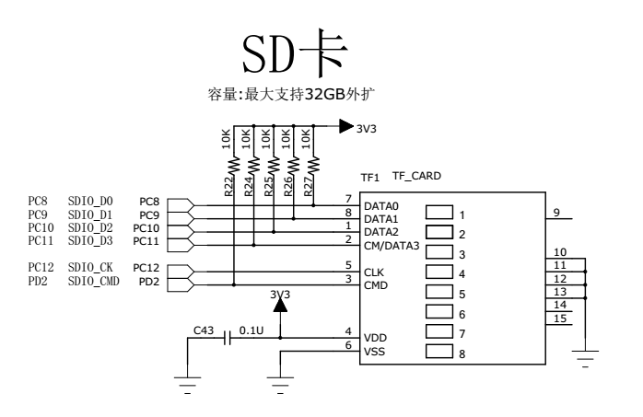
 | PD13 | GND |  |  |  |  |  |  |  |  |  |  |  | PC2 | PC6
7805
+12V
GND
10uf
注：10uf电容为电解电容
5V线性电源
1
2
3
 | PD7 | PD4 |  |  |  |  |  |  |  |  |  |  |  | PC5 | PC4
 | PF10 | PI9 |  |  |  |  |  |  |  |  |  |  |  | PA2 | PA7
 | PI10 | PG7 |  |  |  |  |  |  |  |  |  |  |  | PC1 | PA13
 | PB9 | PB8 |  |  |  |  |  |  |  |  |  |  |  | PI1 | PB11
 | PA3 | PI4 |  |  |  |  |  |  |  |  |  |  |  | PG13 | PG14
 | PG11 | PD6 |  |  |  |  |  |  |  |  |  |  |  | GND | GND
 | PG12 | PE4 |  |  |  |  |  |  |  |  |  |  |  | PB15 | PB14
 | PI2 | PC7 |  |  |  |  |  |  |  |  |  |  |  | PB6 | PB7
 | PI0 | PH15 |  |  |  |  |  |  |  |  |  |  |  | PA4 | PI7
 | PG10 | PH13 |  |  |  |  |  |  |  |  |  |  |  | PI6 | PI5
 | PE6 | PE5 |  |  |  |  |  |  |  |  |  |  |  | PD3 | PA6
 | PG6 | PB1 |  |  |  |  |  |  |  |  |  |  |  | PH14 | PA8
 | PA12 | PA11 |  |  |  |  |  |  |  |  |  |  |  | PH12 | PG2
 | PB0 | PH8 |  |  |  |  |  |  |  |  |  |  |  | PH11 | PG3
 | PH3 | PH2 |  |  |  |  |  |  |  |  |  |  |  | PH10 | PH9
 | PI11 | PA5 | PB7（SDA） | PB6（SCL） | PI7（D7） | PI6（D6） | PD3（D5） | PH14（D4） | PH12（D3） | PH11（D2） | PH10（D1） | PH9（D0） |  | PE2 | PE3
 | GND | GND | GND | PA4（HS） | NC | NC | PI5（VS） | PA6（PCLK）（ | PA8（XCLR） | PG2（RST） | PG3（PDN） | 5V |  | PB5 | PB10
 | PC11 | PC10 | J1 |  |  |  |  |  |  |  |  | 1 |  | PC3 | PI8
 | PC12 | PD2 |  |  |  |  |  |  |  |  |  |  |  | PB13 | PG9
 | PC9 | PC8 |  |  |  |  |  |  |  |  |  |  |  | GND | GND
 | J45 |  |  |  |  |  |  |  |  |  |  |  |  | J7

5V稳压电源
12V接入

J4
J45
1
J7
1

1

J2
1

1
J3

5V接入

SD卡

J1
1

